G1
Logo Gremca |  | HOJA DE VIDA EQUIPO |  |  |  |  |  |  |  |  | Codigo
 |  |  |  |  |  |  |  |  |  |  | Eleborado
 |  |  |  |  |  |  |  |  |  |  | Revisado y Aprobado
 |  |  |  |  |  |  |  |  |  |  | Version | 1
NOMBRE DEL EQUIPO: GRUPO ELECTROGENO BIOGAS #1
 |  |  |  |  |  |  |  |  |  |  |  |  | IMAGEN PLACA | IMAGEN PLACA MOTOR | IMAGEN PLACA ALTERNADOR
IMAGEN |  |  |  |  | INFORMACION GENERAL |  |  |  |  |  |  |  | 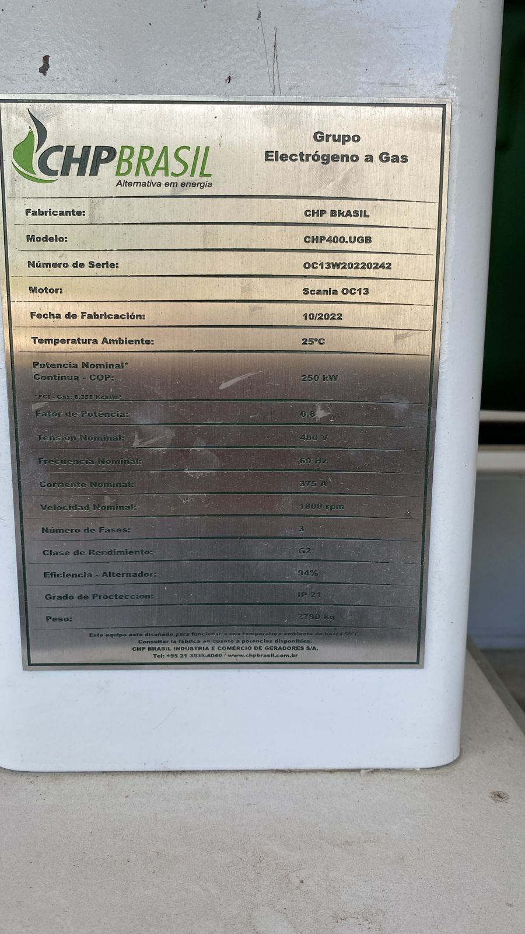 | 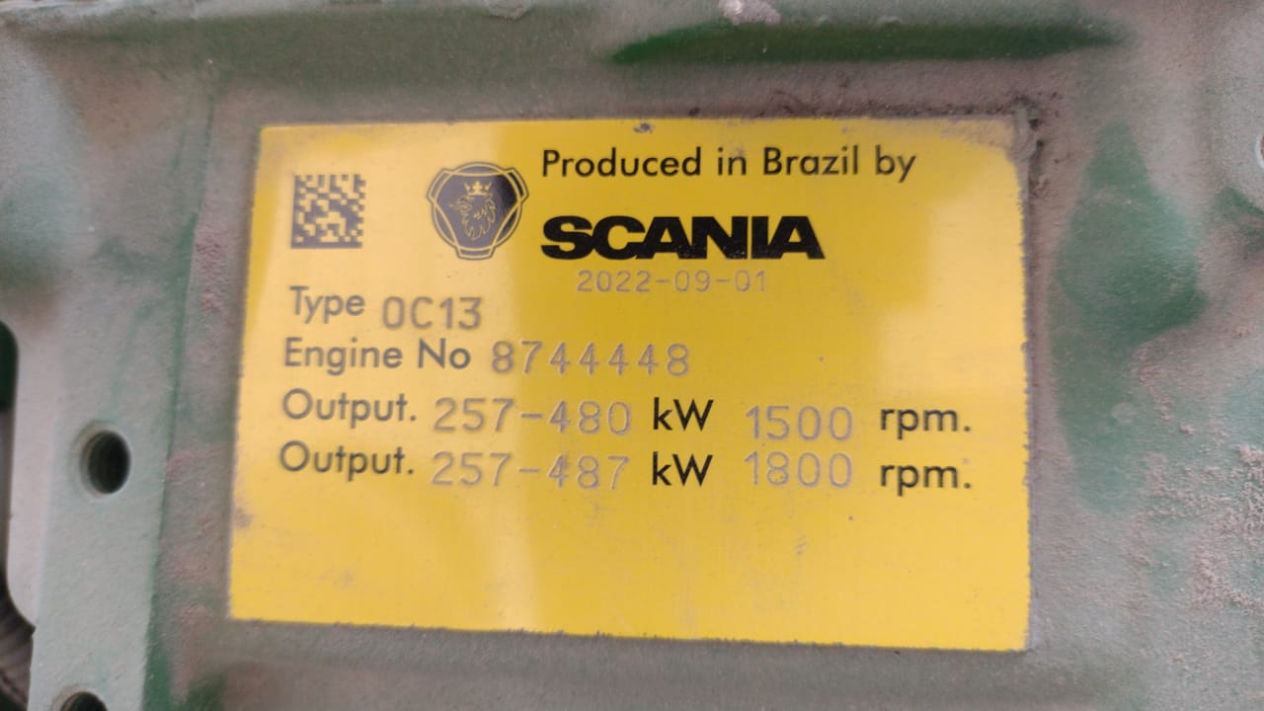
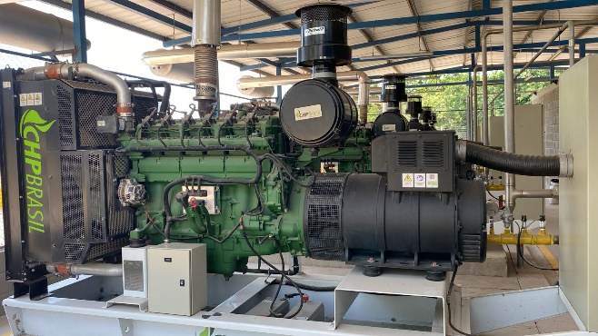 |  |  |  |  | No. Identificacion |  | GENERADOR CHP SERIE OC13W20220242
 |  |  |  |  | Ubicación |  | CENTRO GENERACION GREMCA SA
 |  |  |  |  | Marca Motor |  | SCANIA
 |  |  |  |  | Modelo |  | OC13
 |  |  |  |  | Serie |  | 8,744,448
 |  |  |  |  | Marca Generador |  | ABB
 |  |  |  |  | Modelo
 |  |  |  |  | Serie
 |  |  |  |  | Fecha de recepcion |  | 2022-10-20
 |  |  |  |  | Fecha de inicio en servicio |  | 2024-03-01
 |  |  |  |  | Proveedor |  | BME SAS
HISTORIAL DEL EQUIPO
FECHA | OPERACIÓN REALIZADA |  |  |  | DURACCIÓN | REALIZADO POR: | DESCRIPCION DE OPERACION | OT | HOROMETRO DE INTERVENCION. | OBSERVACIONES
 | MTTO |  | Calibracion | Otros
 | Preventivo | Correctivo
2024-06-07 | X |  |  |  | - | - | Mantenimiento 500 horas | - | 459
14 01 2025 | x |  |  |  | 1 hora | Omar Orozco | Se realiza inspeccion de mangueras, abrazaderas, sistema de escape, cables de bujias, bobinas, sistema de admision | 007 | 580 | Todo ok

D1
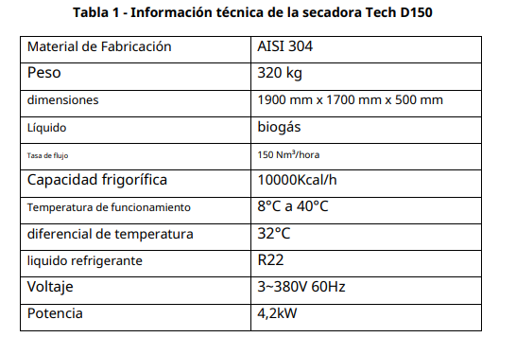
Logo Gremca |  | HOJA DE VIDA EQUIPO |  |  |  |  |  |  |  |  | Codigo
 |  |  |  |  |  |  |  |  |  |  | Eleborado
 |  |  |  |  |  |  |  |  |  |  | Revisado y Aprobado
 |  |  |  |  |  |  |  |  |  |  | Version | 1
NOMBRE DEL EQUIPO: DESHUMIFICADOR #1

IMAGEN |  |  |  |  | INFORMACION GENERAL
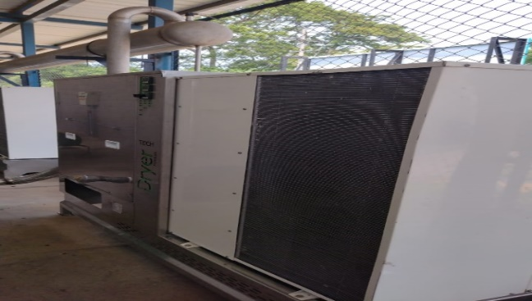 |  |  |  |  | No. Identificacion |  | SECADOR TECH D150 PREMIUM
 |  |  |  |  | Ubicación |  | CENTRO GENERACION GREMCA SA
 |  |  |  |  | Marca |  | GRUPO 3Di
 |  |  |  |  | Modelo |  | TECH D150 PREMIUM
 |  |  |  |  | Serie
 |  |  |  |  | Fecha de recepcion |  | 2022-10-20
 |  |  |  |  | Fecha de inicio en servicio
 |  |  |  |  | Proveedor |  | BME SAS
HISTORIAL DEL EQUIPO
FECHA | OPERACIÓN REALIZADA |  |  |  | DURACCIÓN | REALIZADO POR: | DESCRIPCION DE OPERACION | OT | HOROMETRO DE INTERVENCION. | OBSERVACIONES
 | MTTO |  | Calibracion | Otros
 | Preventivo | Correctivo

BV1
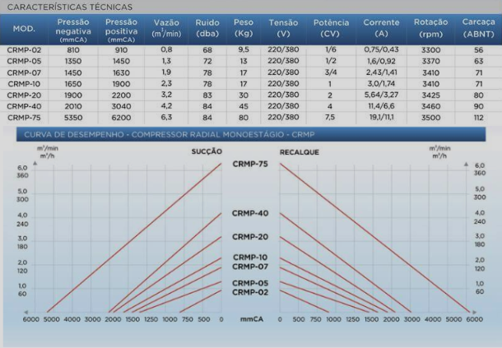
Logo Gremca |  | HOJA DE VIDA EQUIPO |  |  |  |  |  |  |  |  | Codigo
 |  |  |  |  |  |  |  |  |  |  | Eleborado
 |  |  |  |  |  |  |  |  |  |  | Revisado y Aprobado
 |  |  |  |  |  |  |  |  |  |  | Version | 1
NOMBRE DEL EQUIPO: BLOWER VERDE #1

IMAGEN |  |  |  |  | INFORMACION GENERAL
 |  |  |  |  | No. Identificacion |  | CRMP-75
 |  |  |  |  | Ubicación |  | CENTRO GENERACION GREMCA SA
 |  |  |  |  | Marca |  | CRMP
 |  |  |  |  | Modelo
 |  |  |  |  | Serie
 |  |  |  |  | Fecha de recepcion |  | 2022-10-20
 |  |  |  |  | Fecha de inicio en servicio
 |  |  |  |  | Proveedor |  | BME SAS
HISTORIAL DEL EQUIPO
FECHA | OPERACIÓN REALIZADA |  |  |  | DURACCIÓN | REALIZADO POR: | DESCRIPCION DE OPERACION | OT | HOROMETRO DE INTERVENCION. | OBSERVACIONES
 | MTTO |  | Calibracion | Otros
 | Preventivo | Correctivo

BAT
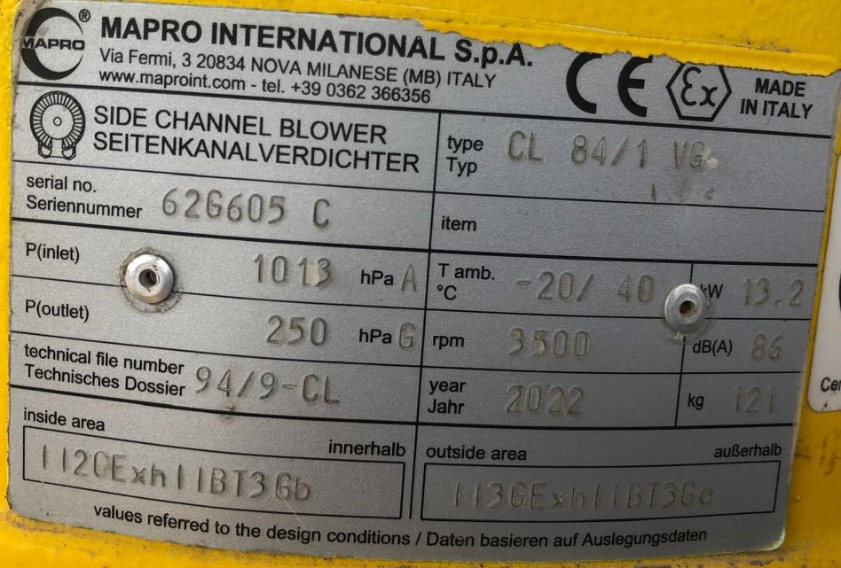
Logo Gremca |  | HOJA DE VIDA EQUIPO |  |  |  |  |  |  |  |  | Codigo
 |  |  |  |  |  |  |  |  |  |  | Eleborado
 |  |  |  |  |  |  |  |  |  |  | Revisado y Aprobado
 |  |  |  |  |  |  |  |  |  |  | Version | 1
NOMBRE DEL EQUIPO: BLOWER AMARILLO TEA

IMAGEN |  |  |  |  | INFORMACION GENERAL
 |  |  |  |  | No. Identificacion |  | BLOWER TEA
 |  |  |  |  | Ubicación |  | CENTRO GENERACION GREMCA SA
 |  |  |  |  | Marca |  | MAPRO INTERNATIONAL S.P.A
 |  |  |  |  | Modelo |  | CL 84/1 VG
 |  |  |  |  | Serie |  | 62G605C
 |  |  |  |  | Fecha de recepcion |  | 2022-10-20
 |  |  |  |  | Fecha de inicio en servicio
 |  |  |  |  | Proveedor |  | BME SAS
HISTORIAL DEL EQUIPO
FECHA | OPERACIÓN REALIZADA |  |  |  | DURACCIÓN | REALIZADO POR: | DESCRIPCION DE OPERACION | OT | HOROMETRO DE INTERVENCION. | OBSERVACIONES
 | MTTO |  | Calibracion | Otros
 | Preventivo | Correctivo
2025-01-14 |  | x |  |  | 12 horas | OMAR OROZCO | MANTENIMIENTO Y PUESTA DE SUPLEMENTOS PARA ALINEACION DEL IMPELLER | 006 | 86.17 | Queda pendiende realizar limpieza de filtro

BA1
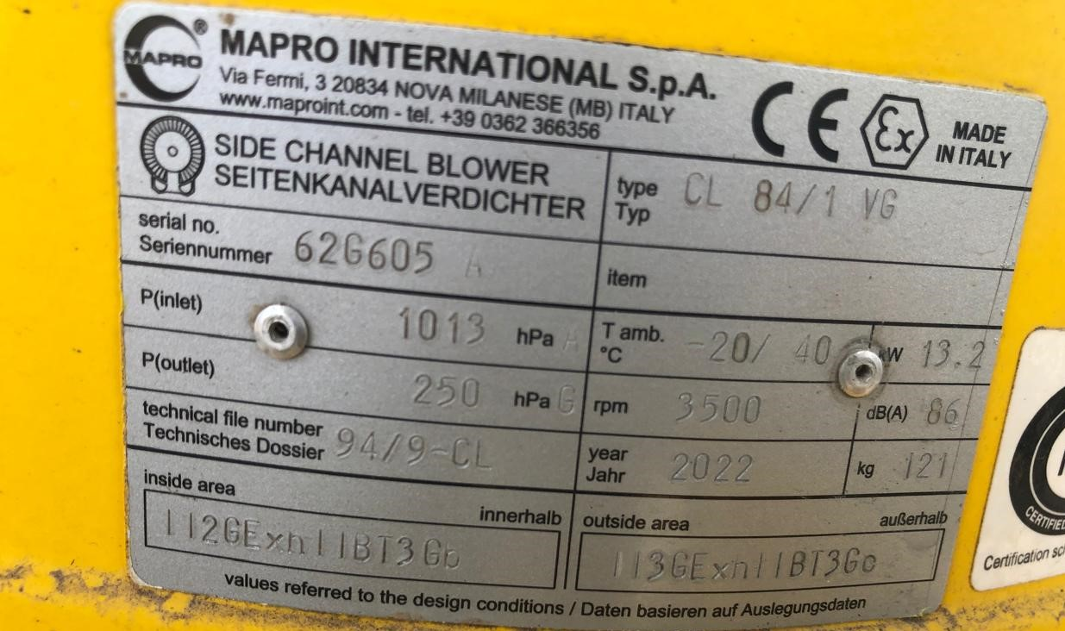
Logo Gremca |  | HOJA DE VIDA EQUIPO |  |  |  |  |  |  |  |  | Codigo
 |  |  |  |  |  |  |  |  |  |  | Eleborado
 |  |  |  |  |  |  |  |  |  |  | Revisado y Aprobado
 |  |  |  |  |  |  |  |  |  |  | Version | 1
NOMBRE DEL EQUIPO: BLOWER AMARILLO GENERACIÓN #1

IMAGEN |  |  |  |  | INFORMACION GENERAL
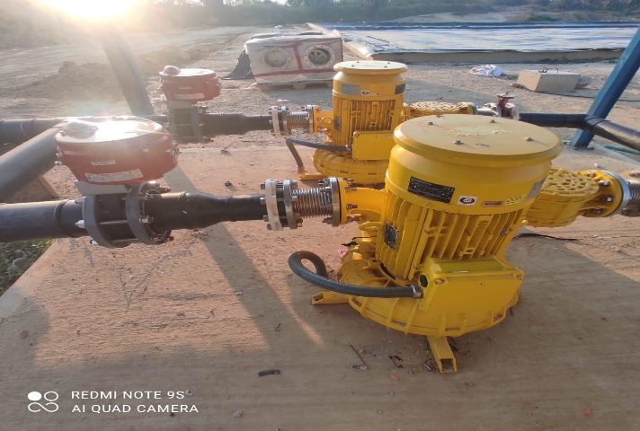 |  |  |  |  | No. Identificacion |  | BLOWER #1 GENERACION
 |  |  |  |  | Ubicación |  | CENTRO GENERACION GREMCA SA
 |  |  |  |  | Marca |  | MAPRO INTERNATIONAL S.P.A
 |  |  |  |  | Modelo |  | CL 84/1 VG
 |  |  |  |  | Serie |  | 62G605A
 |  |  |  |  | Fecha de recepcion |  | 2022-10-20
 |  |  |  |  | Fecha de inicio en servicio
 |  |  |  |  | Proveedor |  | BME SAS
HISTORIAL DEL EQUIPO
FECHA | OPERACIÓN REALIZADA |  |  |  | DURACCIÓN | REALIZADO POR: | DESCRIPCION DE OPERACION | OT | HOROMETRO DE INTERVENCION. | OBSERVACIONES
 | MTTO |  | Calibracion | Otros
 | Preventivo | Correctivo
2024-01-15 | x |  |  |  | 1 | Omar orozco | Verificación de tornilleria, estado de rodamientos, revision general | 004 | - | Queda pendiende realizar limpieza de filtro

AWIFLEX
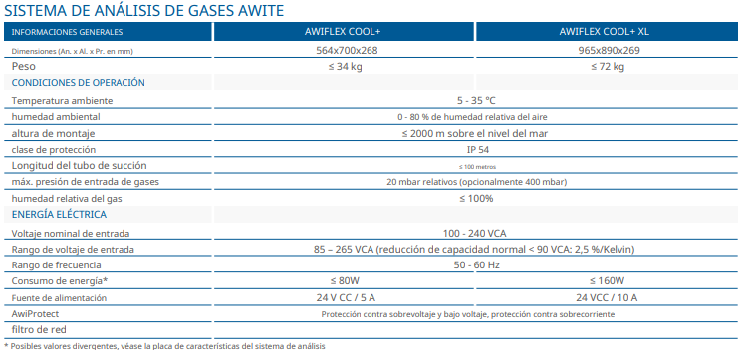
Logo Gremca |  | HOJA DE VIDA EQUIPO |  |  |  |  |  |  |  |  | Codigo
 |  |  |  |  |  |  |  |  |  |  | Eleborado
 |  |  |  |  |  |  |  |  |  |  | Revisado y Aprobado
 |  |  |  |  |  |  |  |  |  |  | Version | 1
NOMBRE DEL EQUIPO: AWIFLEX

IMAGEN |  |  |  |  | INFORMACION GENERAL
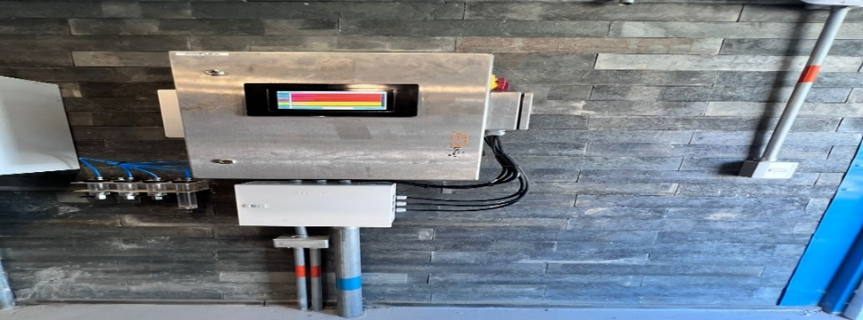 |  |  |  |  | No. Identificacion |  | AWIFLEX
 |  |  |  |  | Ubicación |  | CENTRO GENERACION GREMCA SA
 |  |  |  |  | Marca |  | AWIFLEX
 |  |  |  |  | Modelo |  | AWIFLEX COOL+
 |  |  |  |  | Serie
 |  |  |  |  | Fecha de recepcion |  | 2022-10-20
 |  |  |  |  | Fecha de inicio en servicio
 |  |  |  |  | Proveedor |  | BME SAS
HISTORIAL DEL EQUIPO
FECHA | OPERACIÓN REALIZADA |  |  |  | DURACCIÓN | REALIZADO POR: | DESCRIPCION DE OPERACION | OT | HOROMETRO DE INTERVENCION. | OBSERVACIONES
 | MTTO |  | Calibracion | Otros
 | Preventivo | Correctivo

AWIDESULF
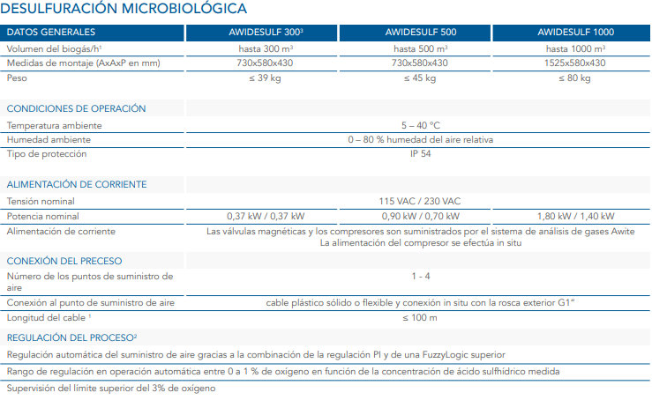
Logo Gremca |  | HOJA DE VIDA EQUIPO |  |  |  |  |  |  |  |  | Codigo
 |  |  |  |  |  |  |  |  |  |  | Eleborado
 |  |  |  |  |  |  |  |  |  |  | Revisado y Aprobado
 |  |  |  |  |  |  |  |  |  |  | Version | 1
NOMBRE DEL EQUIPO: AWIDESULF

IMAGEN |  |  |  |  | INFORMACION GENERAL
 |  |  |  |  | No. Identificacion |  | AWIDESULF
 |  |  |  |  | Ubicación |  | CENTRO GENERACION GREMCA SA
 |  |  |  |  | Marca |  | AWITE
 |  |  |  |  | Modelo |  | AWIDESULF 1000
 |  |  |  |  | Serie
 |  |  |  |  | Fecha de recepcion |  | 2022-10-20
 |  |  |  |  | Fecha de inicio en servicio
 |  |  |  |  | Proveedor |  | BME SAS
HISTORIAL DEL EQUIPO
FECHA | OPERACIÓN REALIZADA |  |  |  | DURACCIÓN | REALIZADO POR: | DESCRIPCION DE OPERACION | OT | HOROMETRO DE INTERVENCION. | OBSERVACIONES
 | MTTO |  | Calibracion | Otros
 | Preventivo | Correctivo

